차트
SEQ | 대분류 | 중분류 | 프로그램 이름 | 보고서 아이디 | 유형 | 비고
1 | 글로벌도시 | 인구 | 1.1 도시별 총인구 | REP95E18652B867423CA14EC09671486A95 | 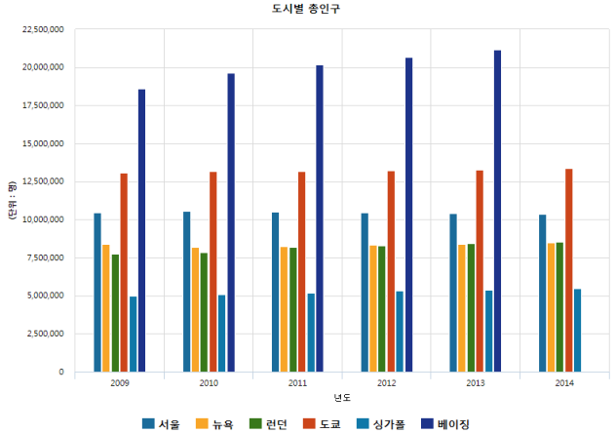
2 |  |  | 1.2 도시별 출생 | REPECB4F62486BB41DA8E044859FC7522F7 | 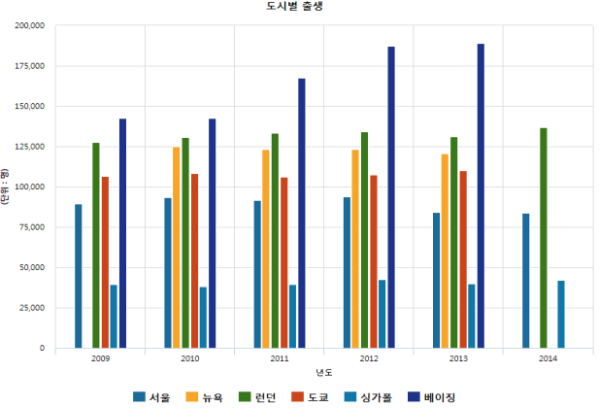
3 |  |  | 1.3 도시별 사망 | REPD373426500874A12B09963AF02EE6AD2 | 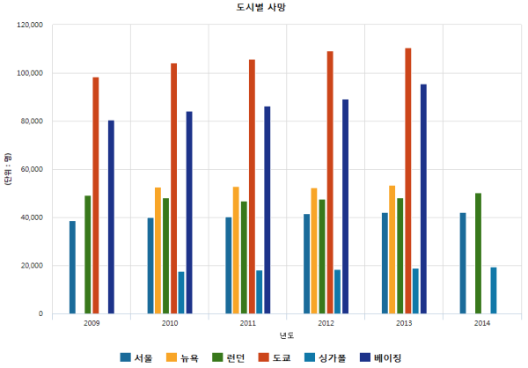
4 |  |  | 1.4 도시별 유년인구(0~14세) | REP61D9969CCE954044B0EA867E80E7AC48 | 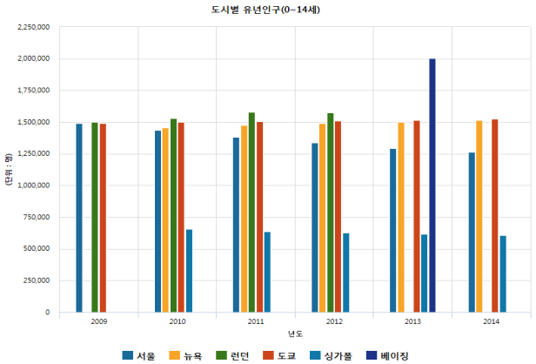
5 |  |  | 1.5 도시별 노령인구(65세 이상) | REP18C807A0156D4F39A11109A1390CD874 | 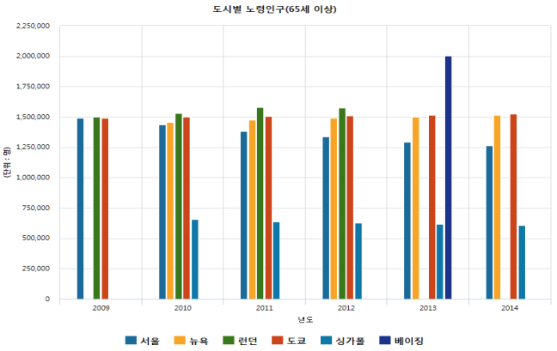
6 |  |  | 1.6 도시별 노령화지수 | REP6B26BD7D86854FBB8B52EC1B13AF4C84 | 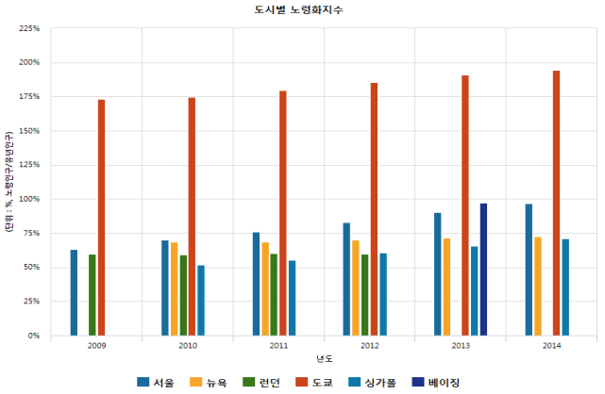
7 |  |  | 1.7 도시별 인구 증감율 | REPE495A4B3CFB948A8B96C6A050513F90F | 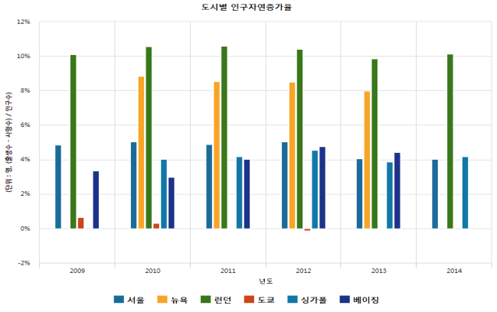
10 |  | 경제 | 2.1 도시별 GDP | REP5D1CAD51120F458B8721C1548DAA1923 | 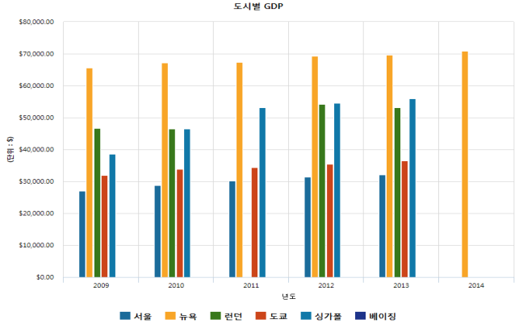
11 |  |  | 2.2 도시별 지니계수 | REPDD110B63C3344F85A667B8ED87527109 | 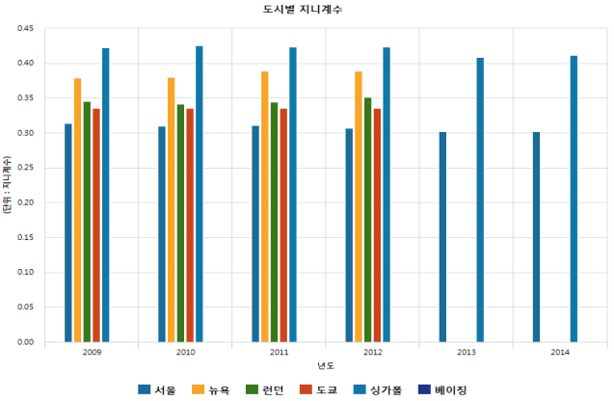
12 |  |  | 2.3 도시별 경제활동인구 | REP9237EC925A1849ACA3F478D3F942FD05 | 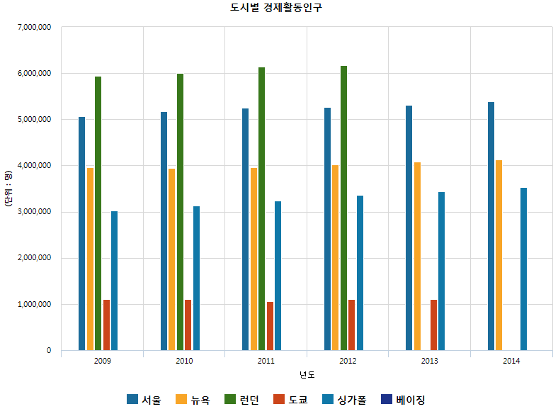
13 |  |  | 2.4 도시별 고용인구 | REPE11D4371FBCC4C1796E79E0EE6F13EC0 | 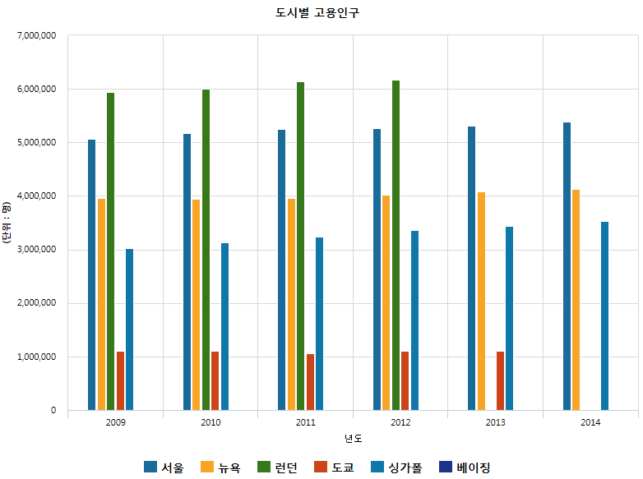
14 |  |  | 2.5 도시별 실업률 | REP7C53AEC388314ECFAF92AB087CE06B09 | 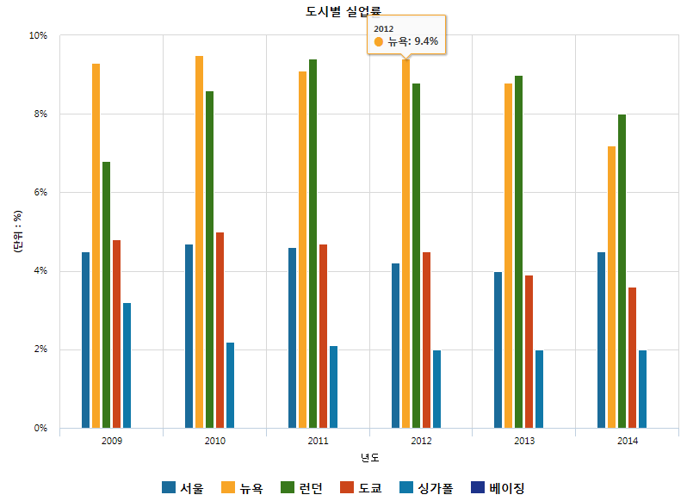
15 |  |  | 2.6 도시별 가구당 월평균소득 | REP212BA861631E4611870F424D44541930 | 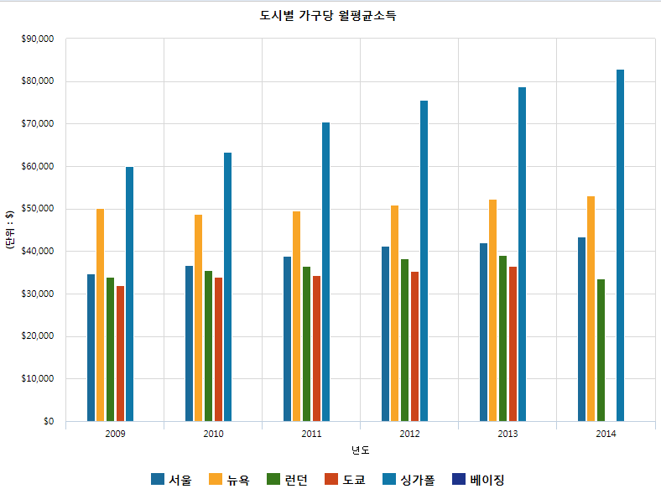
16 |  | 환경 | 3.1 도시별 초미세먼지 | REPFFA549E753964263946773E72C6AFF8D | 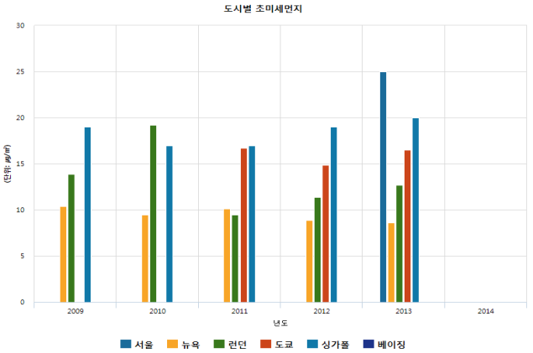
17 |  |  | 3.2 도시별 아황산가스 | REP73D0DCD330BF470E8E641EF7CAECEC97 | 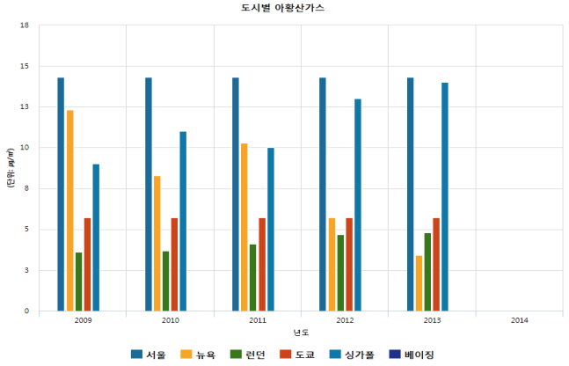
18 |  |  | 3.3 도시별 이산화질소 | REPC6686D315E344779A05561148D898557 | 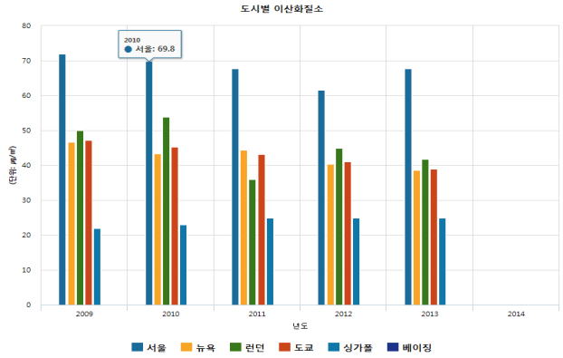
19 |  | 안전 | 4.1 도시별 교통사고발생건수 | REPE89EA9177EBC473BBC2DA5096672579D | 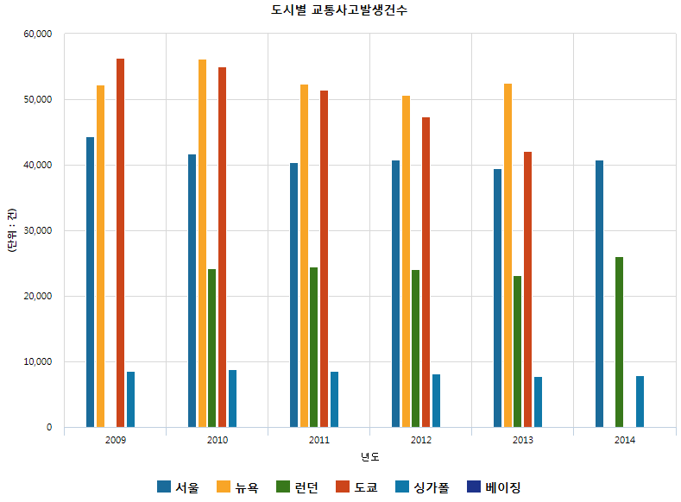
20 |  |  | 4.2 도시별 교통사고사망자수 | REP275061D63F27410DACDDB9FD28CF73A6 | 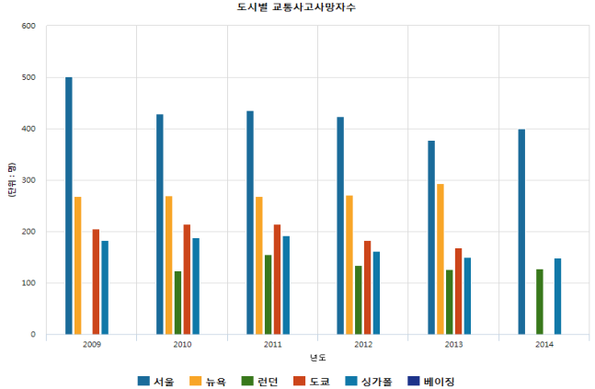
21 |  |  | 4.3 도시별 교통사고 사망률 | REPA716096ECB704B76BC1A22A30D884253 | 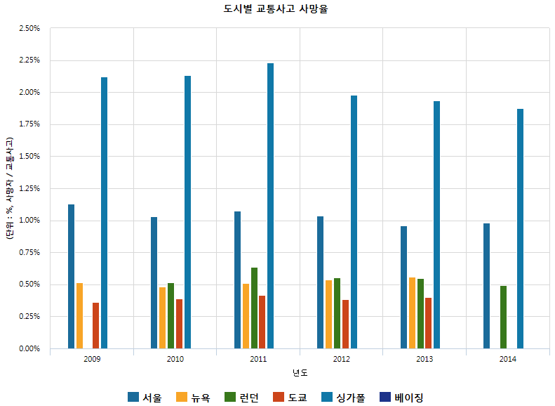
22 | BSC | 지표 | BSC 지표 성과현황 | REP8FF34EEE33EA4B1AA52B4D0C20CAA711 | 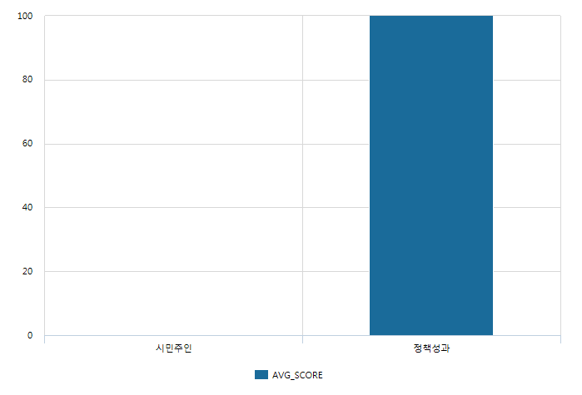
23 |  |  | 전략목표 상세분석 | REP68C9752B95564C5EA1D5346E0E9F8C5F | 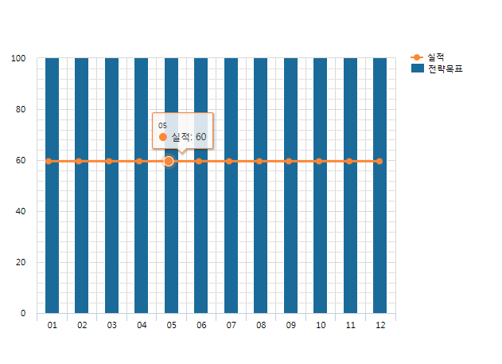
24 |  |  | 지표 상세분석_1 | REP76D1CBA8A4614CCC9B8BD3B0C17BE5D5 | 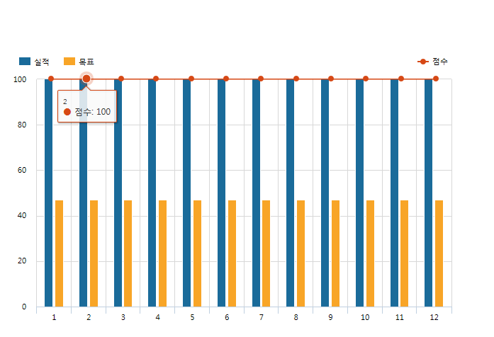
25 |  |  | 지표 상세분석_2 | REPF1D230533F6C4D41A31EA7295834A9A8 | 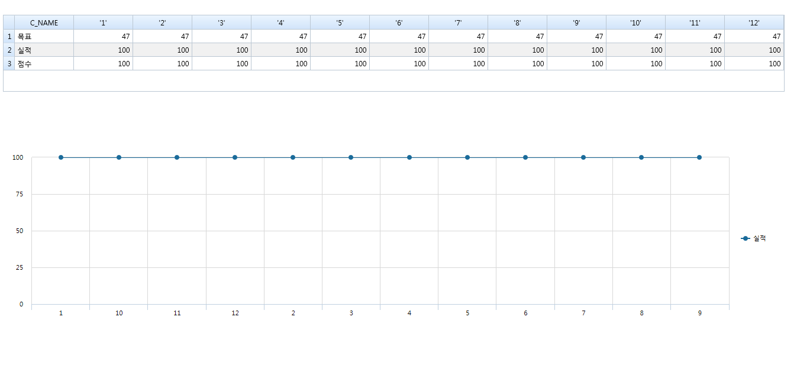
26 |  |  | 1. 서울시 전략목표(메인) | REP4DCFE9CFB8F84DC79878AB5DD9F8C177 | 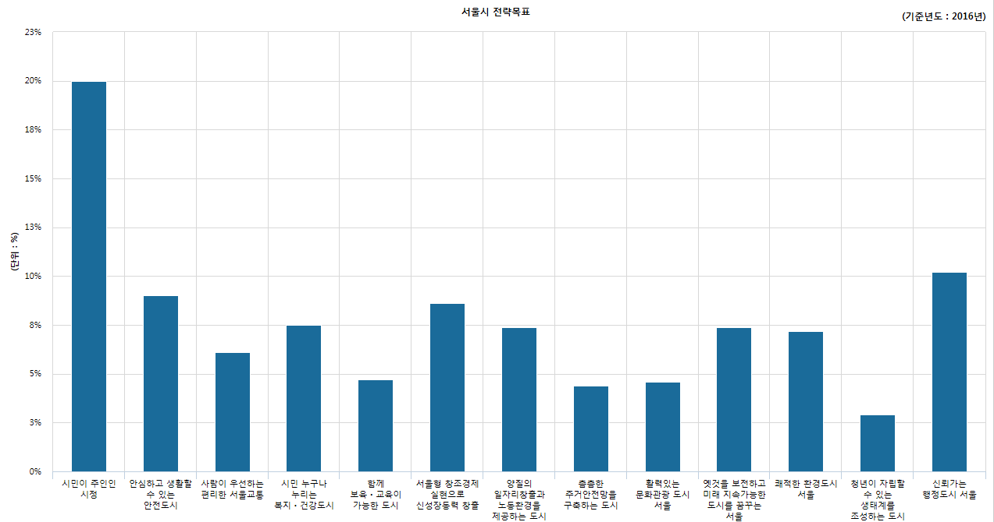 | 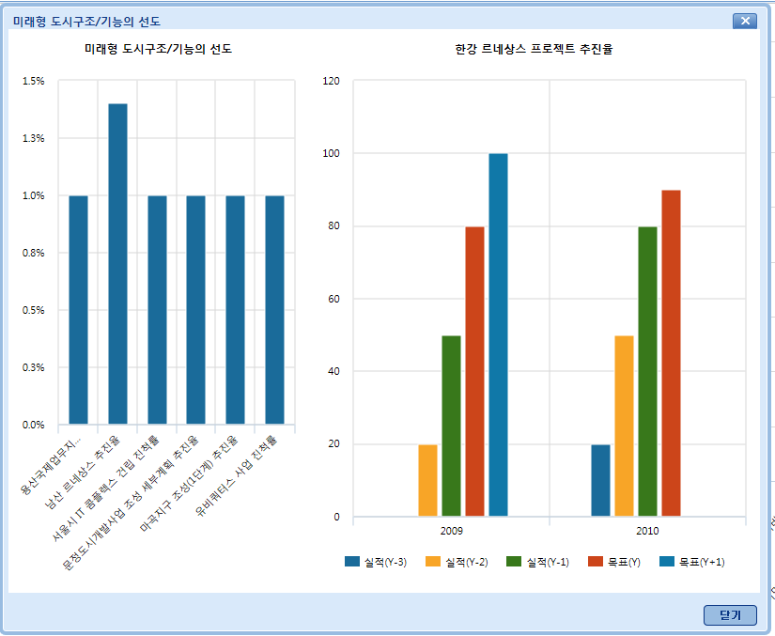
27 |  |  | 2. 서울시 하위부서 전략목표 | REP7421F1036DB64E788A513DFA80CBC1B1 | 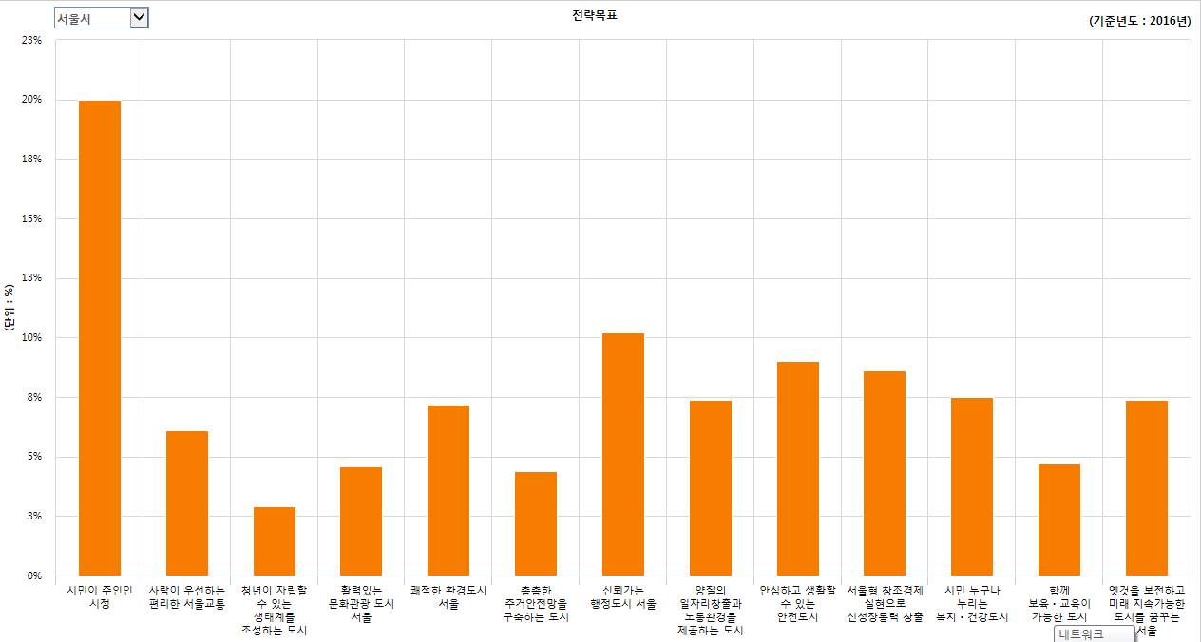 | 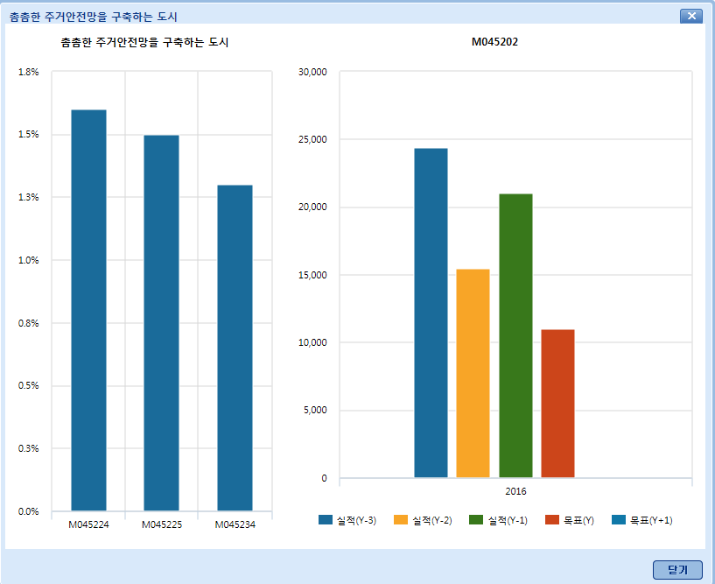
28 | 테스트 |  | 서울시 시내버스 현황 통계 | REP6047D166F5BD4B0E8C5D77C0EB25F569 | 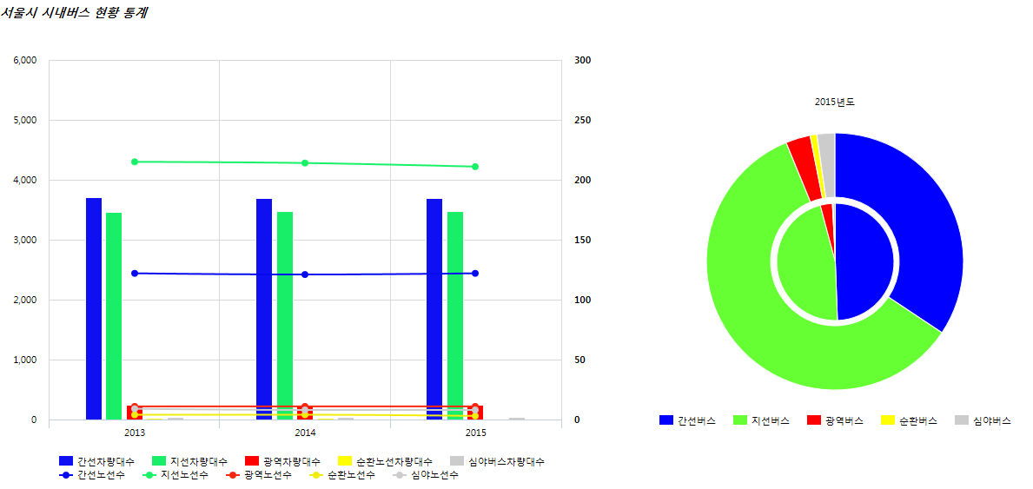
29 |  |  | 연도별 서울의 하루 | REP14A842E954F649CF980A98B16E4FC81B | 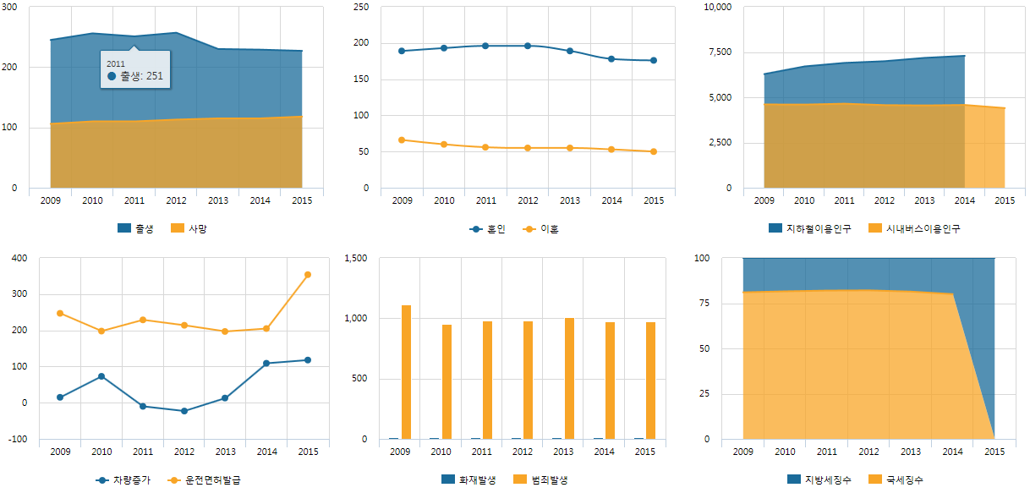 | 